說明清單
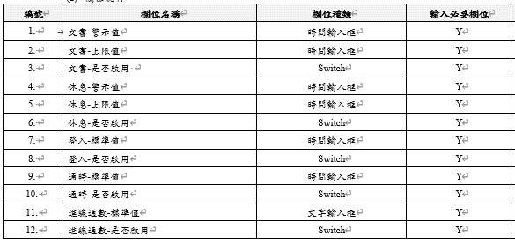
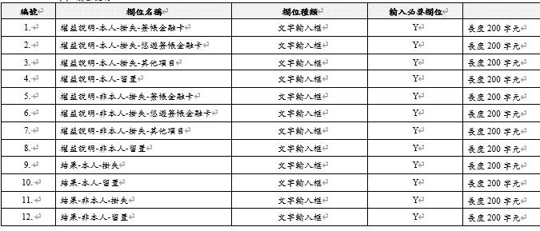
表 |  | 功能 | 規格
C | DialBook | 速撥碼 | 名稱、電話、順序
C | CountryCode | 國碼及國家配對 | 國名、國碼
C | AuthCallReason | 國際電話撥號原因 | 代碼、原因50字
S | CtiStatus | 值機員模組參數 | 不是列表、很多欄位
C | AniCode | 分行進線ANI對應中文 | 代碼、名稱
C | SkillCode | 服務技能對應中文 | 代碼、名稱
C | IvrCode | IVR功能對應中文 | IVR代碼、名稱
C | ReviewType | 日終覆核類別 | 代碼3碼、名稱10字、啟用
C | BusinessUnit | 事業處 | 代碼3碼、名稱30字、啟用
C | BusinessRISEType | RISE業務別 | 代碼3碼、名稱30字、啟用
C | CipCode | CIP代碼對應中文 | 代碼1碼、名稱
S | KycCode | KYC代碼顏色 | 不是列表、三個欄位
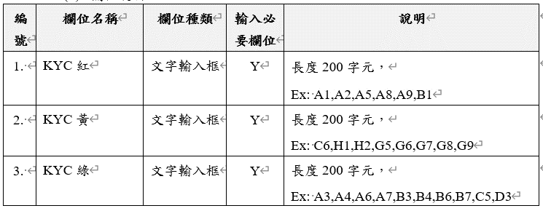
C | NoteListCode | 注意名單代碼對應中文 | 代碼2碼、名稱
C | BranchCode | 分行代碼對應中文 | 代碼5碼、名稱30字
C | NotificationType | 通知類別 | 代碼、名稱
C | BankCardCode | 銀行掛失-CARDNO金融卡對應中文 | 卡號2碼、名稱15字
S | LossScript | 銀行掛失-交易權益及結果話術 | 不是列表、很多欄位
C | EnterpriseEmail | 虛擬警示帳戶-企業識別碼Email | 代碼、Email
C | TxnApiCode | 交易API代碼 | 代碼、名稱
C | ActionCodeType | 行銷結果類別 | 代碼、名稱
S | MarketingControl | 全面行銷開關 | 不是列表、兩個欄位
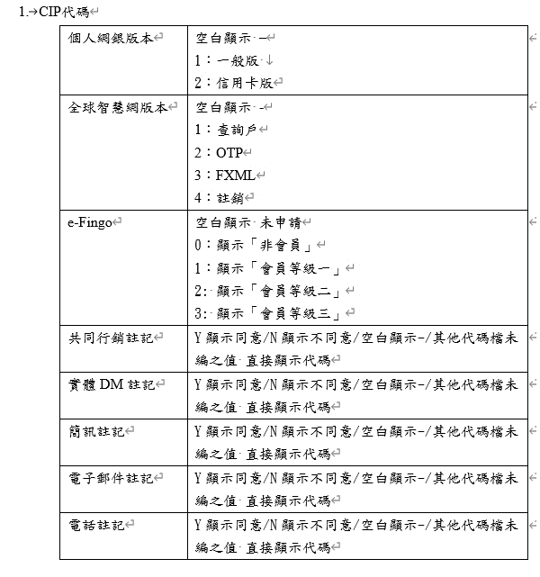
S | LevelScript | 服務指標-Level提醒文案 | 不是列表、一個欄位200字
S | MealScript | 班表資訊-用餐時段說明文案 | 不是列表、一個欄位200字
S | SysConfig | 系統參數 | 不是列表、參照右圖

